Sheet1
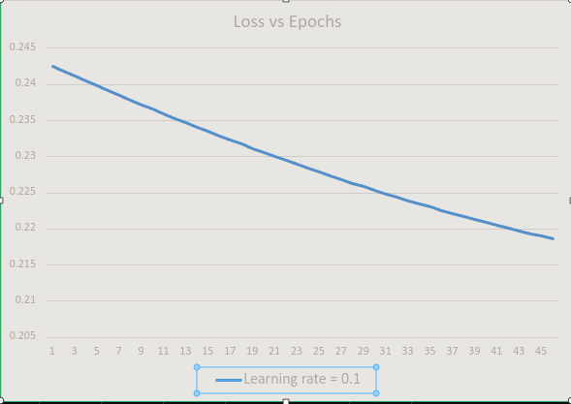
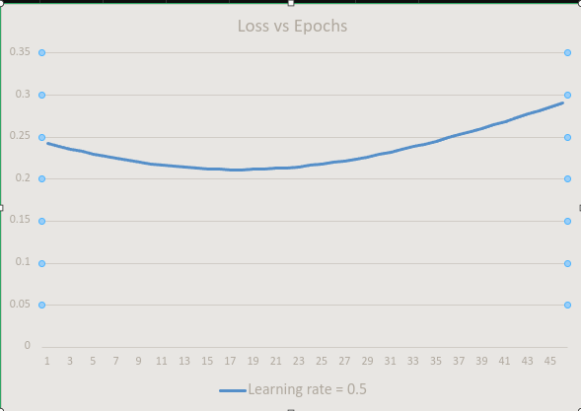
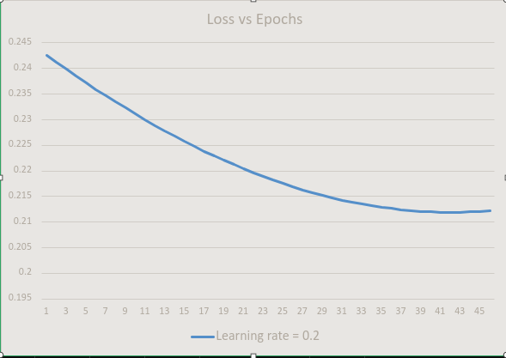
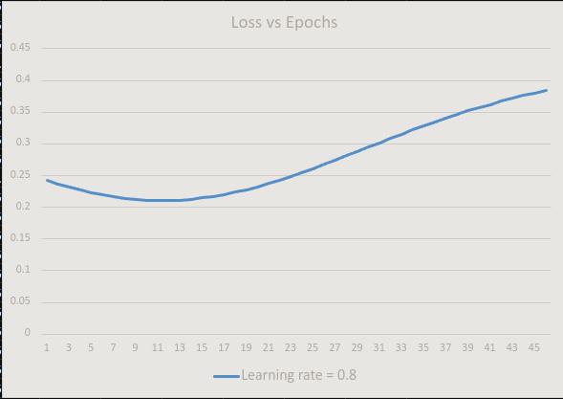
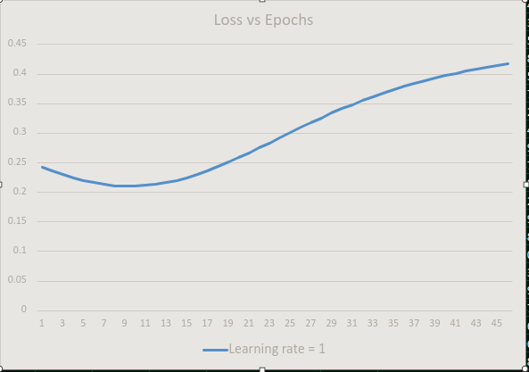
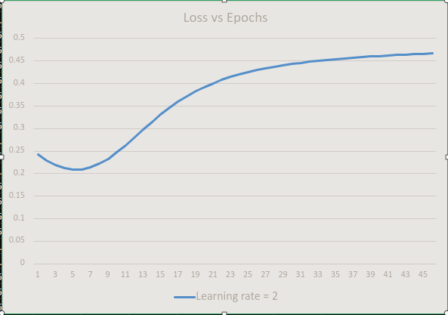
Loss vs Epochs

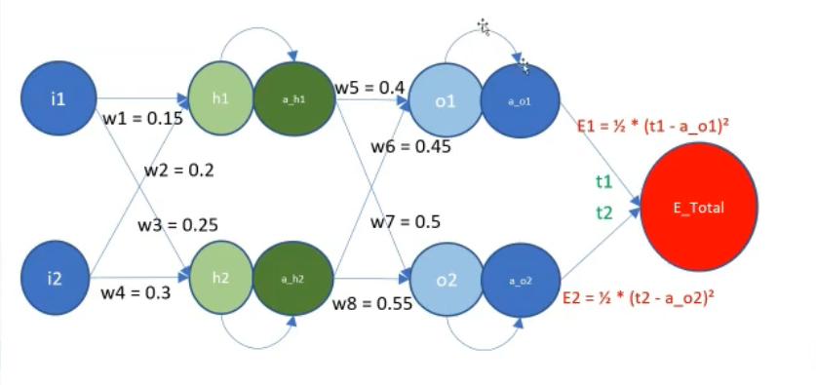

t1 | t2 | i1 | i2 | w1 | w2 | w3 | w4 | h1 | a_h1 | h2 | a_h2 | w5 | w6 | w7 | w8 | o_1 | o_2 | a_o1 | a_o2 | E1 | E2 | E | ETA | dE/da_01 | dE/da_02 | da_01/d01 | da_02/d02 | d01/da_h1 | d01/da_h2 | d02/da_h1 | d02/da_h2 | da_h1/dh1 | da_h2/dh2 | dh1/dw1 | dh1/dw2 | dh2/dw3 | dh2/dw4 | dE/d02 | dE/d01 | dE/da_h1 | dE/da_h2 | dE/dh1 | dE/dh2 | dE/dw1 | dE/dw2 | dE/dw3 | dE/dw4 | dE/dw5 | dE/dw6 | dE/dw7 | dE/dw8
0.01 | 0.99 | 0.06 | 0.1 | 0.15 | 0.2 | 0.25 | 0.3 | 0.029 | 0.50724949194 | 0.045 | 0.51124810195 | 0.4 | 0.45 | 0.5 | 0.55 | 0.43296144265 | 0.53481120204 | 0.60658061142 | 0.63060454768 | 0.17795421296 | 0.064582545576 | 0.24253675854 | 0.15 | 0.59658061142 | 0.35939545232 | 0.23864057327 | 0.23294245213 | 0.4 | 0.45 | 0.5 | 0.55 | 0.24994744487 | 0.2498734802 | 0.06 | 0.1 | 0.06 | 0.1 | 0.083718457947 | 0.14236833911 | 0.098806564618 | 0.11011090447 | 0.024696448362 | 0.027513794908 | 0.0014817869017 | 0.0024696448362 | 0.0016508276945 | 0.0027513794908 | 0.072216267682 | 0.072785543148 | 0.04246614526 | 0.042800902724
0.01 | 0.99 | 0.06 | 0.1 | 0.14977773196 | 0.19962955327 | 0.24975237585 | 0.29958729308 | 0.028949619245 | 0.50723689939 | 0.044943871858 | 0.511234077 | 0.38916755985 | 0.43908216853 | 0.49363007821 | 0.54357986459 | 0.42187391356 | 0.52828394067 | 0.60393157385 | 0.62908277952 | 0.17637735721 | 0.06513062002 | 0.24150797723 | 0.15 | 0.59393157385 | 0.36091722048 | 0.23919822796 | 0.23333763603 | 0.38916755985 | 0.43908216853 | 0.49363007821 | 0.54357986459 | 0.24994762729 | 0.24987379551 | 0.06 | 0.1 | 0.06 | 0.1 | 0.084215571031 | 0.14206737999 | 0.09685935452 | 0.10815714198 | 0.024209765843 | 0.027025635579 | 0.0014525859506 | 0.0024209765843 | 0.0016215381347 | 0.0027025635579 | 0.072061817332 | 0.072629685883 | 0.04271724513 | 0.043053869725
0.01 | 0.99 | 0.06 | 0.1 | 0.14955984407 | 0.19926640679 | 0.24950914513 | 0.29918190854 | 0.028900231323 | 0.50722455499 | 0.044888739562 | 0.51122030088 | 0.37835828725 | 0.42818771565 | 0.48722249144 | 0.53712178413 | 0.4108108667 | 0.5217187715 | 0.60128229353 | 0.62754958466 | 0.17480737532 | 0.065685151789 | 0.24049252711 | 0.15 | 0.59128229353 | 0.36245041534 | 0.23974189702 | 0.23373110345 | 0.37835828725 | 0.42818771565 | 0.48722249144 | 0.53712178413 | 0.24994780581 | 0.24987410485 | 0.06 | 0.1 | 0.06 | 0.1 | 0.084715935523 | 0.14175513872 | 0.094909740666 | 0.10620058346 | 0.023722481429 | 0.026536775727 | 0.0014233488857 | 0.0023722481429 | 0.0015922065436 | 0.0026536775727 | 0.071901687157 | 0.072468104669 | 0.042970002697 | 0.043308506048
0.01 | 0.99 | 0.06 | 0.1 | 0.14934634174 | 0.19891056957 | 0.24927031414 | 0.29878385691 | 0.028851837461 | 0.50721245905 | 0.044834604539 | 0.51120677393 | 0.36757303417 | 0.41731749995 | 0.48077699104 | 0.53062550823 | 0.3997731554 | 0.5151154341 | 0.59863315704 | 0.62600488391 | 0.17324449678 | 0.066246222268 | 0.23949071905 | 0.15 | 0.58863315704 | 0.36399511609 | 0.24027150033 | 0.23412276923 | 0.36757303417 | 0.41731749995 | 0.48077699104 | 0.53062550823 | 0.24994798043 | 0.24987440822 | 0.06 | 0.1 | 0.06 | 0.1 | 0.085219544565 | 0.14143177179 | 0.092958101698 | 0.10424161756 | 0.023234689784 | 0.0260473125 | 0.0013940813871 | 0.0023234689784 | 0.00156283875 | 0.00260473125 | 0.071735956756 | 0.072300879787 | 0.043224414758 | 0.043564808453
0.01 | 0.99 | 0.06 | 0.1 | 0.14913722953 | 0.19856204922 | 0.24903588833 | 0.29839314722 | 0.028804438694 | 0.50720061182 | 0.044781468022 | 0.51119349647 | 0.35681264066 | 0.40647236798 | 0.47429332882 | 0.52409078696 | 0.38876162065 | 0.50847366841 | 0.59598454917 | 0.62444859861 | 0.17168894593 | 0.066813913529 | 0.23850285946 | 0.15 | 0.58598454917 | 0.36555140139 | 0.24078696632 | 0.2345125463 | 0.35681264066 | 0.40647236798 | 0.47429332882 | 0.52409078696 | 0.24994815119 | 0.24987470564 | 0.06 | 0.1 | 0.06 | 0.1 | 0.085726389945 | 0.14109744191 | 0.091004805692 | 0.1022806225 | 0.022746482932 | 0.025557340439 | 0.0013647889759 | 0.0022746482932 | 0.0015334404263 | 0.0025557340439 | 0.071564708861 | 0.07212809467 | 0.043480477429 | 0.043822773016
0.01 | 0.99 | 0.06 | 0.1 | 0.14893251118 | 0.19822085197 | 0.24880587227 | 0.29800978711 | 0.028758035869 | 0.50718901352 | 0.044729331047 | 0.51118046875 | 0.34607793433 | 0.39565315378 | 0.46777125721 | 0.51751737101 | 0.37777709072 | 0.50179321479 | 0.59333685257 | 0.6228806507 | 0.17014094178 | 0.067388308315 | 0.2375292501 | 0.15 | 0.58333685257 | 0.3671193493 | 0.24128823195 | 0.23490034568 | 0.34607793433 | 0.39565315378 | 0.46777125721 | 0.51751737101 | 0.24994831808 | 0.24987499712 | 0.06 | 0.1 | 0.06 | 0.1 | 0.086236462057 | 0.14075231779 | 0.089050209666 | 0.10031796556 | 0.022257950131 | 0.025066951356 | 0.0013354770079 | 0.0022257950131 | 0.0015040170814 | 0.0025066951356 | 0.071388029209 | 0.071949835785 | 0.04373818612 | 0.044082395098
0.01 | 0.99 | 0.06 | 0.1 | 0.14873218963 | 0.19788698272 | 0.24858026971 | 0.29763378284 | 0.02871262965 | 0.5071776643 | 0.044678194467 | 0.51116769099 | 0.33536972995 | 0.38486067841 | 0.46121052929 | 0.51090501174 | 0.36682038065 | 0.49507381416 | 0.59069044745 | 0.62130096279 | 0.16860069788 | 0.067969490019 | 0.2365701879 | 0.15 | 0.58069044745 | 0.36869903721 | 0.24177524274 | 0.23528607643 | 0.33536972995 | 0.38486067841 | 0.46121052929 | 0.51090501174 | 0.24994848114 | 0.24987528268 | 0.06 | 0.1 | 0.06 | 0.1 | 0.086749749847 | 0.14039657389 | 0.087094659114 | 0.098354002638 | 0.021769177761 | 0.024576234212 | 0.0013061506656 | 0.0021769177761 | 0.0014745740527 | 0.0024576234212 | 0.071206006422 | 0.071766192498 | 0.043997535506 | 0.044343669323
0.01 | 0.99 | 0.06 | 0.1 | 0.14853626703 | 0.19756044506 | 0.2483590836 | 0.29726513933 | 0.028668220528 | 0.50716656431 | 0.044628058949 | 0.51115516335 | 0.32468882899 | 0.37409574953 | 0.45461089896 | 0.50425346134 | 0.35589229183 | 0.48831520813 | 0.58804571132 | 0.6197094582 | 0.16706842219 | 0.068557542674 | 0.23562596486 | 0.15 | 0.57804571132 | 0.3702905418 | 0.24224795272 | 0.23566964562 | 0.32468882899 | 0.37409574953 | 0.45461089896 | 0.50425346134 | 0.24994864036 | 0.24987556233 | 0.06 | 0.1 | 0.06 | 0.1 | 0.087266240762 | 0.14003039014 | 0.085138487561 | 0.096389077721 | 0.021280249208 | 0.024085274998 | 0.0012768149525 | 0.0021280249208 | 0.0014451164999 | 0.0024085274998 | 0.071018731869 | 0.071577256949 | 0.044258519507 | 0.044606589552
0.01 | 0.99 | 0.06 | 0.1 | 0.14834474479 | 0.19724124132 | 0.24814231612 | 0.2969038602 | 0.028624808819 | 0.50715571361 | 0.044578924988 | 0.51114288597 | 0.31403601921 | 0.36335916099 | 0.44797212104 | 0.49756247291 | 0.34499361161 | 0.48151713908 | 0.58540301863 | 0.61810606101 | 0.16554431692 | 0.069152550927 | 0.23469686785 | 0.15 | 0.57540301863 | 0.37189393899 | 0.24270632441 | 0.23605095835 | 0.31403601921 | 0.36335916099 | 0.44797212104 | 0.49756247291 | 0.24994879576 | 0.24987583609 | 0.06 | 0.1 | 0.06 | 0.1 | 0.087785920703 | 0.13965395171 | 0.083182016155 | 0.094423522512 | 0.020791244767 | 0.023594156635 | 0.001247474686 | 0.0020791244767 | 0.0014156493981 | 0.0023594156635 | 0.070826299535 | 0.071383123912 | 0.044521131259 | 0.044871148856
0.01 | 0.99 | 0.06 | 0.1 | 0.14815762359 | 0.19692937265 | 0.24792996871 | 0.29654994785 | 0.02858239468 | 0.50714511224 | 0.044530792908 | 0.51113085892 | 0.30341207428 | 0.3526516924 | 0.44129395135 | 0.49083180058 | 0.3341251129 | 0.47467935031 | 0.58276274053 | 0.61649069617 | 0.16402857847 | 0.069754600023 | 0.23378317849 | 0.15 | 0.57276274053 | 0.37350930383 | 0.24315032878 | 0.23642991771 | 0.30341207428 | 0.3526516924 | 0.44129395135 | 0.49083180058 | 0.24994894737 | 0.24987610398 | 0.06 | 0.1 | 0.06 | 0.1 | 0.088308773966 | 0.13926744867 | 0.081225553283 | 0.092457656004 | 0.020302241543 | 0.023102958865 | 0.0012181344926 | 0.0020302241543 | 0.0013861775319 | 0.0023102958865 | 0.070628805889 | 0.07118389066 | 0.044785363085 | 0.045137339488
0.01 | 0.99 | 0.06 | 0.1 | 0.14797490341 | 0.19662483902 | 0.24772204208 | 0.29620340347 | 0.028540978107 | 0.50713476021 | 0.044483662872 | 0.51111908225 | 0.29281775339 | 0.34197410881 | 0.43457614689 | 0.48406119966 | 0.3232875538 | 0.46780158616 | 0.5801252446 | 0.61486328951 | 0.16252139726 | 0.07036377578 | 0.23288517304 | 0.15 | 0.5701252446 | 0.37513671049 | 0.24357994518 | 0.23680642472 | 0.29281775339 | 0.34197410881 | 0.43457614689 | 0.48406119966 | 0.2499490952 | 0.24987636601 | 0.06 | 0.1 | 0.06 | 0.1 | 0.088834783194 | 0.13887107582 | 0.079269394224 | 0.090491784118 | 0.019813313363 | 0.022611758169 | 0.0011887988018 | 0.0019813313363 | 0.0013567054902 | 0.0022611758169 | 0.070426349738 | 0.070979656825 | 0.045051206474 | 0.045405152858
0.01 | 0.99 | 0.06 | 0.1 | 0.14779658359 | 0.19632763932 | 0.24751853626 | 0.2958642271 | 0.028500558948 | 0.50712465747 | 0.044437534885 | 0.51110755595 | 0.28225380093 | 0.33132716028 | 0.42781846592 | 0.47725042673 | 0.31248167723 | 0.46088359217 | 0.57749089452 | 0.61322376782 | 0.16102295768 | 0.070980164568 | 0.23200312225 | 0.15 | 0.56749089452 | 0.37677623218 | 0.24399516127 | 0.2371803784 | 0.28225380093 | 0.33132716028 | 0.42781846592 | 0.47725042673 | 0.24994923926 | 0.2498766222 | 0.06 | 0.1 | 0.06 | 0.1 | 0.089363929321 | 0.13846503233 | 0.077313820821 | 0.088526199362 | 0.019324530698 | 0.022120627673 | 0.0011594718419 | 0.0019324530698 | 0.0013272376604 | 0.0022120627673 | 0.070219032091 | 0.070770524256 | 0.045318652048 | 0.045674579505
0.01 | 0.99 | 0.06 | 0.1 | 0.14762266282 | 0.19603777136 | 0.24731945061 | 0.29553241768 | 0.028461136905 | 0.50711480396 | 0.044392408805 | 0.51109627999 | 0.27172094612 | 0.32071158164 | 0.42102066811 | 0.4703992398 | 0.30170821065 | 0.45392511514 | 0.57486004991 | 0.61157205895 | 0.15953343799 | 0.071603853285 | 0.23113729128 | 0.15 | 0.56486004991 | 0.37842794105 | 0.24439597293 | 0.23755167566 | 0.27172094612 | 0.32071158164 | 0.42102066811 | 0.4703992398 | 0.24994937956 | 0.24987687257 | 0.06 | 0.1 | 0.06 | 0.1 | 0.089896191515 | 0.13804952147 | 0.075359101196 | 0.086561180524 | 0.018835960588 | 0.021629637075 | 0.0011301576353 | 0.0018835960588 | 0.0012977782245 | 0.0021629637075 | 0.070006956015 | 0.070556596875 | 0.045587689537 | 0.045945609068
0.01 | 0.99 | 0.06 | 0.1 | 0.14745313917 | 0.19575523195 | 0.24712478388 | 0.29520797313 | 0.028422711546 | 0.50710519956 | 0.044348284345 | 0.5110852543 | 0.26121990272 | 0.31012809211 | 0.41418251468 | 0.46350739844 | 0.29096786572 | 0.44692590337 | 0.57223306596 | 0.60990809183 | 0.15805301023 | 0.072234929327 | 0.23028793955 | 0.15 | 0.56223306596 | 0.38009190817 | 0.24478238418 | 0.23792021135 | 0.26121990272 | 0.31012809211 | 0.41418251468 | 0.46350739844 | 0.24994951614 | 0.24987711714 | 0.06 | 0.1 | 0.06 | 0.1 | 0.090431547123 | 0.13762475035 | 0.073405489492 | 0.084596992398 | 0.01834766658 | 0.021138852579 | 0.0011008599948 | 0.001834766658 | 0.0012683311547 | 0.0021138852579 | 0.069790226492 | 0.070337980531 | 0.045858307751 | 0.046218230258
0.01 | 0.99 | 0.06 | 0.1 | 0.14728801017 | 0.19548001696 | 0.2469345342 | 0.29489089034 | 0.028385282306 | 0.50709584414 | 0.044305161086 | 0.51107447878 | 0.25075136874 | 0.29957739503 | 0.40730376852 | 0.4565746639 | 0.28026133802 | 0.4398857067 | 0.56961029327 | 0.6082317966 | 0.15658184017 | 0.072873480562 | 0.22945532073 | 0.15 | 0.55961029327 | 0.3817682034 | 0.24515440707 | 0.2382858782 | 0.25075136874 | 0.29957739503 | 0.40730376852 | 0.4565746639 | 0.249949649 | 0.24987735592 | 0.06 | 0.1 | 0.06 | 0.1 | 0.090969971617 | 0.13719092964 | 0.071453225647 | 0.082633885539 | 0.01785970867 | 0.020648336828 | 0.0010715825202 | 0.001785970867 | 0.0012389002097 | 0.0020648336828 | 0.069568950273 | 0.070114782858 | 0.046130494549 | 0.046492430829
0.01 | 0.99 | 0.06 | 0.1 | 0.1471272728 | 0.19521212133 | 0.24674869917 | 0.29458116529 | 0.0283488485 | 0.50708673752 | 0.044263038479 | 0.51106395329 | 0.2403160262 | 0.2890601776 | 0.40038419433 | 0.44960079928 | 0.26958930681 | 0.43280427674 | 0.56699207761 | 0.60654310463 | 0.15512008726 | 0.073519595303 | 0.22863968256 | 0.15 | 0.55699207761 | 0.38345689537 | 0.24551206154 | 0.23864856686 | 0.2403160262 | 0.2890601776 | 0.40038419433 | 0.44960079928 | 0.24994977815 | 0.24987758894 | 0.06 | 0.1 | 0.06 | 0.1 | 0.091511438531 | 0.13674827323 | 0.069502535202 | 0.080672096055 | 0.017372143255 | 0.020158148857 | 0.0010423285953 | 0.0017372143255 | 0.0012094889314 | 0.0020158148857 | 0.069343235736 | 0.069887113124 | 0.046404236811 | 0.046768197547
0.01 | 0.99 | 0.06 | 0.1 | 0.14697092351 | 0.19495153918 | 0.24656727583 | 0.29427879305 | 0.028313409328 | 0.50707787951 | 0.044221915855 | 0.51105367766 | 0.22991454084 | 0.27857711064 | 0.39342355881 | 0.44258556965 | 0.25895243474 | 0.425681367 | 0.56437875964 | 0.60484194862 | 0.15366790457 | 0.074173362272 | 0.22784126684 | 0.15 | 0.55437875964 | 0.38515805138 | 0.24585537531 | 0.23900816581 | 0.22991454084 | 0.27857711064 | 0.39342355881 | 0.44258556965 | 0.24994990362 | 0.24987781621 | 0.06 | 0.1 | 0.06 | 0.1 | 0.092055919408 | 0.13629699801 | 0.06755362914 | 0.078711845426 | 0.016885023093 | 0.019668344045 | 0.0010131013856 | 0.0016885023093 | 0.0011801006427 | 0.0019668344045 | 0.069113192736 | 0.06965508209 | 0.046679520409 | 0.047045516164
0.01 | 0.99 | 0.06 | 0.1 | 0.1468189583 | 0.19469826383 | 0.24639026074 | 0.29398376789 | 0.028278963881 | 0.50706926987 | 0.044181792433 | 0.5110436517 | 0.21954756193 | 0.26812884832 | 0.38642163075 | 0.43552874222 | 0.2483513677 | 0.41851673301 | 0.56177067478 | 0.60312826268 | 0.15222543877 | 0.074834870569 | 0.22706030934 | 0.15 | 0.55177067478 | 0.38687173732 | 0.24618438374 | 0.23936456144 | 0.21954756193 | 0.26812884832 | 0.38642163075 | 0.43552874222 | 0.24995002542 | 0.24987803776 | 0.06 | 0.1 | 0.06 | 0.1 | 0.092603383736 | 0.13583732353 | 0.065606703758 | 0.076753340363 | 0.016398397272 | 0.019178974081 | 0.00098390383633 | 0.0016398397272 | 0.0011507384449 | 0.0019178974081 | 0.068878932466 | 0.069418801857 | 0.046956330178 | 0.047324371385
0.01 | 0.99 | 0.06 | 0.1 | 0.14667137272 | 0.19445228787 | 0.24621764997 | 0.29369608328 | 0.02824551115 | 0.50706090836 | 0.044142667326 | 0.5110338752 | 0.20921572206 | 0.25771602804 | 0.37937818122 | 0.42843008652 | 0.23778673458 | 0.41131013254 | 0.55916815293 | 0.60140198241 | 0.15079283009 | 0.075504209637 | 0.22629703973 | 0.15 | 0.54916815293 | 0.38859801759 | 0.24649912968 | 0.23971763796 | 0.20921572206 | 0.25771602804 | 0.37937818122 | 0.42843008652 | 0.24995014357 | 0.2498782536 | 0.06 | 0.1 | 0.06 | 0.1 | 0.093153798894 | 0.13536947174 | 0.063661940574 | 0.074796772695 | 0.015912311187 | 0.018690086936 | 0.0009547386712 | 0.0015912311187 | 0.0011214052162 | 0.0018690086936 | 0.068640567306 | 0.069178385728 | 0.047234649884 | 0.047604746838
0.01 | 0.99 | 0.06 | 0.1 | 0.14652816192 | 0.1942136032 | 0.24604943919 | 0.29341573198 | 0.028213050036 | 0.50705279469 | 0.044104539549 | 0.51102434789 | 0.19891963697 | 0.24733927018 | 0.37229298374 | 0.42128937449 | 0.2272591471 | 0.40406132572 | 0.55657151832 | 0.59966304498 | 0.14937021232 | 0.076181469227 | 0.22555168154 | 0.15 | 0.54657151832 | 0.39033695502 | 0.24679966332 | 0.24006727746 | 0.19891963697 | 0.24733927018 | 0.37229298374 | 0.42128937449 | 0.24995025809 | 0.24987846375 | 0.06 | 0.1 | 0.06 | 0.1 | 0.093707130085 | 0.1348936667 | 0.061719506266 | 0.072842319293 | 0.01542680652 | 0.018201726841 | 0.00092560839121 | 0.001542680652 | 0.0010921036105 | 0.0018201726841 | 0.068398210686 | 0.068933948059 | 0.047514462192 | 0.047886625044
0.01 | 0.99 | 0.06 | 0.1 | 0.14638932066 | 0.19398220111 | 0.24588562365 | 0.29314270608 | 0.02818157935 | 0.50704492859 | 0.044067408026 | 0.51101506952 | 0.18865990536 | 0.23699917798 | 0.36516581441 | 0.41410638073 | 0.21676919965 | 0.39677007523 | 0.55398108933 | 0.59791138921 | 0.14795771277 | 0.076866739354 | 0.22482445213 | 0.15 | 0.54398108933 | 0.39208861079 | 0.24708604199 | 0.24041335986 | 0.18865990536 | 0.23699917798 | 0.36516581441 | 0.41410638073 | 0.24995036898 | 0.24987866824 | 0.06 | 0.1 | 0.06 | 0.1 | 0.094263340283 | 0.13441013428 | 0.059779552637 | 0.070890142017 | 0.014941921239 | 0.017713934279 | 0.00089651527435 | 0.0014941921239 | 0.0010628360567 | 0.0017713934279 | 0.068151976938 | 0.068685604114 | 0.047795748642 | 0.048169987388
0.01 | 0.99 | 0.06 | 0.1 | 0.14625484337 | 0.19375807229 | 0.24572619824 | 0.29287699706 | 0.028151097831 | 0.50703730972 | 0.0440312716 | 0.51100603979 | 0.17843710882 | 0.22669633736 | 0.35799645212 | 0.40688088263 | 0.2063174692 | 0.38943614647 | 0.55139717831 | 0.59614695567 | 0.14655545234 | 0.077560110263 | 0.2241155626 | 0.15 | 0.54139717831 | 0.39385304433 | 0.24735833006 | 0.24075576292 | 0.17843710882 | 0.22669633736 | 0.35799645212 | 0.40688088263 | 0.24995047627 | 0.24987886709 | 0.06 | 0.1 | 0.06 | 0.1 | 0.094822390164 | 0.13391910193 | 0.057842216624 | 0.068940387712 | 0.014457689594 | 0.017226745978 | 0.00086746137562 | 0.0014457689594 | 0.0010336047587 | 0.0017226745978 | 0.067901981161 | 0.068433469928 | 0.04807848961 | 0.048454814081
0.01 | 0.99 | 0.06 | 0.1 | 0.14612472417 | 0.19354120694 | 0.24557115752 | 0.29261859587 | 0.028121604144 | 0.50702993775 | 0.043996129039 | 0.5109972584 | 0.16825181165 | 0.21643131687 | 0.35078467867 | 0.39961266051 | 0.19590451514 | 0.38205930774 | 0.54882009142 | 0.59436968675 | 0.14516354546 | 0.078261672382 | 0.22342521784 | 0.15 | 0.53882009142 | 0.39563031325 | 0.24761659867 | 0.24109436222 | 0.16825181165 | 0.21643131687 | 0.35078467867 | 0.39961266051 | 0.24995057998 | 0.24987906031 | 0.06 | 0.1 | 0.06 | 0.1 | 0.095384238049 | 0.13342079833 | 0.055907620326 | 0.066993188219 | 0.013974142126 | 0.016740194919 | 0.00083844852753 | 0.0013974142126 | 0.0010044116952 | 0.0016740194919 | 0.067648339075 | 0.068177662163 | 0.048362664281 | 0.048741084138
0.01 | 0.99 | 0.06 | 0.1 | 0.14599895689 | 0.19333159481 | 0.24542049577 | 0.29236749295 | 0.028093096894 | 0.50702281235 | 0.043961979041 | 0.51098872503 | 0.15810456079 | 0.20620466754 | 0.34353027903 | 0.39230149789 | 0.18553087922 | 0.37463933044 | 0.54625012849 | 0.59257952676 | 0.14378210015 | 0.078971516275 | 0.22275361643 | 0.15 | 0.53625012849 | 0.39742047324 | 0.24786092561 | 0.24142903122 | 0.15810456079 | 0.20620466754 | 0.34353027903 | 0.39230149789 | 0.24995068011 | 0.24987924792 | 0.06 | 0.1 | 0.06 | 0.1 | 0.095948839843 | 0.13291545321 | 0.053975871075 | 0.065048660432 | 0.013491305685 | 0.016254310347 | 0.00080947834108 | 0.0013491305685 | 0.00097525862082 | 0.0016254310347 | 0.06739116689 | 0.067918297972 | 0.048648250619 | 0.04902877534
0.01 | 0.99 | 0.06 | 0.1 | 0.14587753514 | 0.19312922523 | 0.24527420698 | 0.29212367829 | 0.028065574631 | 0.50701593314 | 0.043928820248 | 0.51098043933 | 0.14799588575 | 0.19601692285 | 0.33623304144 | 0.38494718159 | 0.17519708547 | 0.36717598923 | 0.54368758287 | 0.59077642203 | 0.14241121805 | 0.079689732603 | 0.22210095066 | 0.15 | 0.53368758287 | 0.39922357797 | 0.2480913951 | 0.2417596412 | 0.14799588575 | 0.19601692285 | 0.33623304144 | 0.38494718159 | 0.24995077668 | 0.24987942995 | 0.06 | 0.1 | 0.06 | 0.1 | 0.09651614897 | 0.13240329698 | 0.05204706153 | 0.063106906374 | 0.013009203453 | 0.015769117791 | 0.0007805522072 | 0.0013009203453 | 0.00094614706744 | 0.0015769117791 | 0.067130581171 | 0.067655494862 | 0.048935225333 | 0.049317864203
0.01 | 0.99 | 0.06 | 0.1 | 0.1457604523 | 0.19293408717 | 0.24513228492 | 0.29188714153 | 0.028039035856 | 0.50700929975 | 0.043896651248 | 0.51097240096 | 0.13792629858 | 0.18586859862 | 0.32889275764 | 0.37754950196 | 0.16490364016 | 0.35966906224 | 0.54113274132 | 0.588960321 | 0.14105099445 | 0.080416412066 | 0.22146740652 | 0.15 | 0.53113274132 | 0.401039679 | 0.24830809759 | 0.24208606129 | 0.13792629858 | 0.18586859862 | 0.32889275764 | 0.37754950196 | 0.24995086972 | 0.24987960642 | 0.06 | 0.1 | 0.06 | 0.1 | 0.097086116309 | 0.13188456056 | 0.0501212698 | 0.061168013312 | 0.012527854978 | 0.015284639092 | 0.00075167129866 | 0.0012527854978 | 0.0009170783455 | 0.0015284639092 | 0.0668666987 | 0.067389370562 | 0.049223563846 | 0.04960832595
0.01 | 0.99 | 0.06 | 0.1 | 0.14564770161 | 0.19274616935 | 0.24499472316 | 0.29165787194 | 0.028013479031 | 0.5070029118 | 0.043865470584 | 0.51096460955 | 0.12789629377 | 0.17576019304 | 0.32150922306 | 0.37010825307 | 0.15465103176 | 0.35211833128 | 0.53858588388 | 0.58713117431 | 0.13970151832 | 0.081151645358 | 0.22085316368 | 0.15 | 0.52858588388 | 0.40286882569 | 0.24851112956 | 0.24240815846 | 0.12789629377 | 0.17576019304 | 0.32150922306 | 0.37010825307 | 0.24995095923 | 0.24987977734 | 0.06 | 0.1 | 0.06 | 0.1 | 0.097658690139 | 0.13135947508 | 0.048198559606 | 0.059232053901 | 0.012047276207 | 0.01480089244 | 0.00072283657241 | 0.0012047276207 | 0.0008880535464 | 0.001480089244 | 0.066599636356 | 0.067120042892 | 0.049513240263 | 0.049900134476
0.01 | 0.99 | 0.06 | 0.1 | 0.14553927612 | 0.19256546021 | 0.24486151513 | 0.29143585855 | 0.027988902588 | 0.50699676889 | 0.043835276763 | 0.51095706472 | 0.11790634832 | 0.1656921866 | 0.31408223702 | 0.3626232329 | 0.14443973094 | 0.34452358202 | 0.5360472838 | 0.5852889349 | 0.1383628724 | 0.081895523109 | 0.22025839551 | 0.15 | 0.5260472838 | 0.4047110651 | 0.24870059333 | 0.24272579758 | 0.11790634832 | 0.1656921866 | 0.31408223702 | 0.3626232329 | 0.24995104523 | 0.24987994273 | 0.06 | 0.1 | 0.06 | 0.1 | 0.098233816069 | 0.1308282716 | 0.046278980464 | 0.057299086354 | 0.011567479539 | 0.014317892417 | 0.00069404877233 | 0.0011567479539 | 0.000859073545 | 0.0014317892417 | 0.066329510982 | 0.06684762964 | 0.049804227343 | 0.050193262315
0.01 | 0.99 | 0.06 | 0.1 | 0.14543516881 | 0.19239194801 | 0.2447326541 | 0.29122109017 | 0.02796530493 | 0.50699087063 | 0.043806068263 | 0.5109497661 | 0.10795692167 | 0.15566504216 | 0.30661160292 | 0.35509424355 | 0.13427019059 | 0.3368846042 | 0.5335172074 | 0.58343355812 | 0.13703513322 | 0.082648135832 | 0.21968326905 | 0.15 | 0.5235172074 | 0.40656644188 | 0.24887659681 | 0.24303884138 | 0.10795692167 | 0.15566504216 | 0.30661160292 | 0.35509424355 | 0.24995112773 | 0.24988010262 | 0.06 | 0.1 | 0.06 | 0.1 | 0.098811436979 | 0.13029118095 | 0.044362567895 | 0.055369154643 | 0.011088473874 | 0.013835650044 | 0.00066530843246 | 0.0011088473874 | 0.00083013900266 | 0.0013835650044 | 0.066056439265 | 0.06657224843 | 0.050096496462 | 0.050487680612
0.01 | 0.99 | 0.06 | 0.1 | 0.14533537254 | 0.1922256209 | 0.24460813325 | 0.29101355542 | 0.027942684443 | 0.50698521662 | 0.043777843537 | 0.5109427133 | 0.098048455782 | 0.14567920489 | 0.29909712845 | 0.34752109146 | 0.12414284581 | 0.32920119186 | 0.53099591402 | 0.58156500183 | 0.13571837121 | 0.083409573865 | 0.21912794508 | 0.15 | 0.52099591402 | 0.40843499817 | 0.24903925331 | 0.24334715048 | 0.098048455782 | 0.14567920489 | 0.29909712845 | 0.34752109146 | 0.24995120675 | 0.24988025703 | 0.06 | 0.1 | 0.06 | 0.1 | 0.099391492959 | 0.12974843341 | 0.042449343672 | 0.053442288729 | 0.010610264677 | 0.013354172844 | 0.0006366158806 | 0.0010610264677 | 0.00080125037063 | 0.0013354172844 | 0.065780537616 | 0.066294016611 | 0.050390017588 | 0.050783359091
0.01 | 0.99 | 0.06 | 0.1 | 0.14523988016 | 0.19206646693 | 0.24448794569 | 0.29081324282 | 0.027921039503 | 0.50697980644 | 0.043750601024 | 0.51093590593 | 0.088181375139 | 0.1357351024 | 0.29153862581 | 0.33990358759 | 0.11405811401 | 0.32147314354 | 0.52848365594 | 0.57968322651 | 0.13441265074 | 0.084179927306 | 0.21859257804 | 0.15 | 0.51848365594 | 0.41031677349 | 0.24918868134 | 0.24365058341 | 0.088181375139 | 0.1357351024 | 0.29153862581 | 0.33990358759 | 0.2499512823 | 0.24988040596 | 0.06 | 0.1 | 0.06 | 0.1 | 0.099973921246 | 0.12920025852 | 0.040539316082 | 0.051518504818 | 0.010132854038 | 0.012873464898 | 0.00060797124231 | 0.0010132854038 | 0.00077240789391 | 0.0012873464898 | 0.065501922057 | 0.066013051134 | 0.050684759242 | 0.051080266021
0.01 | 0.99 | 0.06 | 0.1 | 0.14514868447 | 0.19191447412 | 0.24437208451 | 0.29062014085 | 0.027900368481 | 0.50697463969 | 0.043724339156 | 0.5109293436 | 0.078356086831 | 0.12583314473 | 0.28393591193 | 0.33224154769 | 0.10401639493 | 0.31370026252 | 0.52598067832 | 0.57778819533 | 0.1331180302 | 0.084959285955 | 0.21807731615 | 0.15 | 0.51598067832 | 0.41221180467 | 0.24932500435 | 0.24394899667 | 0.078356086831 | 0.12583314473 | 0.28393591193 | 0.33224154769 | 0.2499513544 | 0.24988054945 | 0.06 | 0.1 | 0.06 | 0.1 | 0.10055865616 | 0.12864688487 | 0.038632480221 | 0.04959780564 | 0.0096562407552 | 0.012393526925 | 0.00057937444531 | 0.00096562407552 | 0.00074361161549 | 0.0012393526925 | 0.065220708103 | 0.065729468442 | 0.050980688476 | 0.051378368187
0.01 | 0.99 | 0.06 | 0.1 | 0.14506177831 | 0.19176963051 | 0.24426054277 | 0.29043423795 | 0.02788066975 | 0.50696971596 | 0.043699056361 | 0.51092302592 | 0.068572980615 | 0.11597372446 | 0.27628880866 | 0.32453479246 | 0.094018070735 | 0.30588235703 | 0.52348721916 | 0.57587987432 | 0.13183456212 | 0.085747739247 | 0.21758230137 | 0.15 | 0.51348721916 | 0.41412012568 | 0.24944835054 | 0.24424224467 | 0.068572980615 | 0.11597372446 | 0.27628880866 | 0.32453479246 | 0.24995142306 | 0.2498806875 | 0.06 | 0.1 | 0.06 | 0.1 | 0.10114562906 | 0.12808853984 | 0.036728818313 | 0.047680180762 | 0.0091804204047 | 0.011914356349 | 0.00055082522428 | 0.00091804204047 | 0.00071486138095 | 0.0011914356349 | 0.064937010661 | 0.065443384361 | 0.051277770835 | 0.051677630858
0.01 | 0.99 | 0.06 | 0.1 | 0.14497915452 | 0.19163192421 | 0.24415331356 | 0.2902555226 | 0.027861941692 | 0.50696503486 | 0.043674751074 | 0.5109169525 | 0.058832429016 | 0.10615721681 | 0.26859714303 | 0.31678314783 | 0.084063506124 | 0.29801924047 | 0.52100350924 | 0.57395823243 | 0.13056229323 | 0.086545376181 | 0.21710766941 | 0.15 | 0.51100350924 | 0.41604176757 | 0.2495588526 | 0.24453017986 | 0.058832429016 | 0.10615721681 | 0.26859714303 | 0.31678314783 | 0.24995148829 | 0.24988082015 | 0.06 | 0.1 | 0.06 | 0.1 | 0.10173476825 | 0.12752544944 | 0.034828300051 | 0.045765606916 | 0.0087053854324 | 0.011435947391 | 0.00052232312594 | 0.00087053854324 | 0.00068615684344 | 0.0011435947391 | 0.064650943921 | 0.065154913994 | 0.051575970332 | 0.051978017758
0.01 | 0.99 | 0.06 | 0.1 | 0.14490080606 | 0.19150134343 | 0.24405039003 | 0.29008398339 | 0.027844182706 | 0.50696059597 | 0.043651421741 | 0.51091112294 | 0.049134787428 | 0.09638397971 | 0.26086074748 | 0.30898644517 | 0.074153048425 | 0.29011073169 | 0.51852977212 | 0.57202324167 | 0.12930126457 | 0.087352285254 | 0.21665354982 | 0.15 | 0.50852977212 | 0.41797675833 | 0.24965664755 | 0.24481265266 | 0.049134787428 | 0.09638397971 | 0.26086074748 | 0.30898644517 | 0.2499515501 | 0.2498809474 | 0.06 | 0.1 | 0.06 | 0.1 | 0.10232599896 | 0.12695783808 | 0.032930882962 | 0.043854048356 | 0.0082311252425 | 0.01095829115 | 0.00049386751455 | 0.00082311252425 | 0.00065749746903 | 0.001095829115 | 0.064362621258 | 0.064864171622 | 0.051875249415 | 0.052279491034
0.01 | 0.99 | 0.06 | 0.1 | 0.14482672593 | 0.19137787655 | 0.24395176541 | 0.28991960902 | 0.02782739121 | 0.50695639891 | 0.043629066827 | 0.51090553687 | 0.039480394239 | 0.086654353966 | 0.25307946007 | 0.30114452152 | 0.064287027727 | 0.28215665516 | 0.51606622408 | 0.57007487719 | 0.12805151158 | 0.088168554385 | 0.21622006596 | 0.15 | 0.50606622408 | 0.41992512281 | 0.24974187644 | 0.24508951159 | 0.039480394239 | 0.086654353966 | 0.25307946007 | 0.30114452152 | 0.24995160851 | 0.24988106927 | 0.06 | 0.1 | 0.06 | 0.1 | 0.10291924325 | 0.12638592841 | 0.031036512793 | 0.041945457241 | 0.0077576262953 | 0.010481375706 | 0.00046545757772 | 0.00077576262953 | 0.00062888254237 | 0.0010481375706 | 0.064072155137 | 0.064571270606 | 0.052175568938 | 0.052582011229
0.01 | 0.99 | 0.06 | 0.1 | 0.14475690729 | 0.19126151215 | 0.24385743303 | 0.28976238839 | 0.027811565653 | 0.50695244329 | 0.043607684821 | 0.51090019392 | 0.029869570969 | 0.076968663375 | 0.24525312473 | 0.29325721983 | 0.054465757026 | 0.27415684128 | 0.51361307414 | 0.56811311744 | 0.12681306422 | 0.088994270838 | 0.21580733506 | 0.15 | 0.50361307414 | 0.42188688256 | 0.24981468421 | 0.24536060323 | 0.029869570969 | 0.076968663375 | 0.24525312473 | 0.29325721983 | 0.24995166353 | 0.24988118577 | 0.06 | 0.1 | 0.06 | 0.1 | 0.10351442 | 0.12580994108 | 0.029145123923 | 0.040039774026 | 0.0072848722085 | 0.010005186212 | 0.00043709233251 | 0.00072848722085 | 0.0006003111727 | 0.0010005186212 | 0.063779657021 | 0.064276323295 | 0.052476888135 | 0.052885537252
0.01 | 0.99 | 0.06 | 0.1 | 0.14469134344 | 0.19115223907 | 0.24376738636 | 0.28961231059 | 0.027796704513 | 0.50694872872 | 0.043587274241 | 0.51089509369 | 0.020302622416 | 0.067327214881 | 0.23738159151 | 0.28532438924 | 0.044689532378 | 0.26611112661 | 0.51117052405 | 0.56613794426 | 0.12558594709 | 0.089829521149 | 0.21541546824 | 0.15 | 0.50117052405 | 0.42386205574 | 0.24987521939 | 0.24562577233 | 0.020302622416 | 0.067327214881 | 0.23738159151 | 0.28532438924 | 0.24995171517 | 0.24988129693 | 0.06 | 0.1 | 0.06 | 0.1 | 0.1041114448 | 0.12523009465 | 0.027256639788 | 0.038136927894 | 0.0068128438648 | 0.0095297050032 | 0.00040877063189 | 0.00068128438648 | 0.00057178230019 | 0.00095297050032 | 0.06348523728 | 0.06397944094 | 0.052779164588 | 0.053190026347
0.01 | 0.99 | 0.06 | 0.1 | 0.14463002785 | 0.19105004641 | 0.24368161901 | 0.28946936502 | 0.027782806312 | 0.50694525484 | 0.043567833643 | 0.51089023585 | 0.010779836824 | 0.05773029874 | 0.22946471682 | 0.27734588529 | 0.034958633065 | 0.25801935409 | 0.50873876831 | 0.56414934299 | 0.12437017951 | 0.090674391039 | 0.21504457055 | 0.15 | 0.49873876831 | 0.42585065701 | 0.24992363393 | 0.24588486179 | 0.010779836824 | 0.05773029874 | 0.22946471682 | 0.27734588529 | 0.24995176344 | 0.24988140276 | 0.06 | 0.1 | 0.06 | 0.1 | 0.10471022994 | 0.12464660536 | 0.025370973329 | 0.036236837187 | 0.0063415195236 | 0.009054911708 | 0.00038049117142 | 0.00063415195236 | 0.00054329470248 | 0.0009054911708 | 0.063189005117 | 0.063680733609 | 0.053082354203 | 0.053495434072
0.01 | 0.99 | 0.06 | 0.1 | 0.14457295417 | 0.19095492362 | 0.24360012481 | 0.28933354134 | 0.027769869612 | 0.50694202129 | 0.043549361623 | 0.51088562004 | 0.0013014860559 | 0.048178188699 | 0.22150236369 | 0.26932157018 | 0.025273321778 | 0.24988137334 | 0.50631799415 | 0.56214730261 | 0.12316577566 | 0.091528965334 | 0.21469474099 | 0.15 | 0.49631799415 | 0.42785269739 | 0.24996008295 | 0.24613771278 | 0.0013014860559 | 0.048178188699 | 0.22150236369 | 0.26932157018 | 0.24995180834 | 0.24988150328 | 0.06 | 0.1 | 0.06 | 0.1 | 0.10531068434 | 0.12405968699 | 0.023488027456 | 0.034339409874 | 0.0058708749371 | 0.0085807833608 | 0.00035225249622 | 0.00058708749371 | 0.00051484700165 | 0.00085807833608 | 0.062891068482 | 0.063380310108 | 0.053386411184 | 0.053801714267
0.01 | 0.99 | 0.06 | 0.1 | 0.1445201163 | 0.19086686049 | 0.24352289776 | 0.28920482959 | 0.027757893027 | 0.50693902772 | 0.043531856825 | 0.51088124591 | -0.0081321742164 | 0.038671142183 | 0.21349440201 | 0.26125131304 | 0.015633844809 | 0.24169704088 | 0.5039083816 | 0.56013181584 | 0.12197274471 | 0.092393327877 | 0.21436607258 | 0.15 | 0.4939083816 | 0.42986818416 | 0.24998472455 | 0.24638416472 | -0.0081321742164 | 0.038671142183 | 0.21349440201 | 0.26125131304 | 0.24995184989 | 0.24988159849 | 0.06 | 0.1 | 0.06 | 0.1 | 0.1059127135 | 0.12346955073 | 0.021607695536 | 0.03244454402 | 0.0054008834713 | 0.0081072945219 | 0.00032405300828 | 0.00054008834713 | 0.00048643767131 | 0.00081072945219 | 0.062591533999 | 0.063078277908 | 0.053691288003 | 0.054108819028
0.01 | 0.99 | 0.06 | 0.1 | 0.14447150835 | 0.19078584724 | 0.2434499321 | 0.28908322017 | 0.027746875225 | 0.5069362738 | 0.043515317944 | 0.51087711315 | -0.017520904316 | 0.029209400497 | 0.20544070881 | 0.25313499019 | 0.0060404322548 | 0.23346622043 | 0.50151010347 | 0.55810287928 | 0.12079109091 | 0.093267561442 | 0.21405865235 | 0.15 | 0.49151010347 | 0.43189712072 | 0.24999771959 | 0.24662405542 | -0.017520904316 | 0.029209400497 | 0.20544070881 | 0.25313499019 | 0.24995188811 | 0.24988168841 | 0.06 | 0.1 | 0.06 | 0.1 | 0.10651621944 | 0.12287640502 | 0.019729861886 | 0.030552128287 | 0.0049315162304 | 0.0076344174009 | 0.00029589097382 | 0.00049315162304 | 0.00045806504406 | 0.00076344174009 | 0.0622905069 | 0.062774743072 | 0.05399693538 | 0.054416698688
0.01 | 0.99 | 0.06 | 0.1 | 0.1444271247 | 0.1907118745 | 0.24338122235 | 0.28896870391 | 0.027736814932 | 0.50693375921 | 0.043499743732 | 0.51087322144 | -0.026864480351 | 0.019793189036 | 0.1973411685 | 0.24497248538 | -0.0035067017684 | 0.22518878317 | 0.49912332546 | 0.55606049353 | 0.11962081375 | 0.09415174764 | 0.21377256139 | 0.15 | 0.48912332546 | 0.43393950647 | 0.24999923144 | 0.24685722107 | -0.026864480351 | 0.019793189036 | 0.1973411685 | 0.24497248538 | 0.24995192298 | 0.24988177306 | 0.06 | 0.1 | 0.06 | 0.1 | 0.10712110068 | 0.12228045544 | 0.017854402287 | 0.02866204244 | 0.0044627421853 | 0.0071621219844 | 0.00026776453112 | 0.00044627421853 | 0.00042972731906 | 0.00071621219844 | 0.061988090956 | 0.062469810192 | 0.054303302258 | 0.054725301788
0.01 | 0.99 | 0.06 | 0.1 | 0.14438696002 | 0.19064493337 | 0.24331676325 | 0.28886127208 | 0.027727710938 | 0.50693148365 | 0.043485133003 | 0.51086957048 | -0.036162693995 | 0.010422717507 | 0.18919567317 | 0.23676369012 | -0.013007358903 | 0.21686460797 | 0.49674820612 | 0.55400466327 | 0.11846190808 | 0.095045966824 | 0.21350787491 | 0.15 | 0.48674820612 | 0.43599533673 | 0.24998942584 | 0.24708349634 | -0.036162693995 | 0.010422717507 | 0.18919567317 | 0.23676369012 | 0.24995195453 | 0.24988185244 | 0.06 | 0.1 | 0.06 | 0.1 | 0.10772725219 | 0.12168190458 | 0.015981184516 | 0.026774157871 | 0.0039945283056 | 0.0066903761663 | 0.00023967169834 | 0.00039945283056 | 0.00040142256998 | 0.00066903761663 | 0.06168438842 | 0.062163582326 | 0.054610335781 | 0.055034575055
0.01 | 0.99 | 0.06 | 0.1 | 0.14435100926 | 0.19058501544 | 0.24325654986 | 0.28876091644 | 0.0277195621 | 0.50692944683 | 0.043471484636 | 0.51086616 | -0.045415352258 | 0.0010981801582 | 0.1810041228 | 0.22850850386 | -0.022461356317 | 0.20849358174 | 0.49438489699 | 0.55193539746 | 0.11731436422 | 0.095950297998 | 0.21326466222 | 0.15 | 0.48438489699 | 0.43806460254 | 0.24996847062 | 0.24730271449 | -0.045415352258 | 0.0010981801582 | 0.1810041228 | 0.22850850386 | 0.24995198277 | 0.24988192657 | 0.06 | 0.1 | 0.06 | 0.1 | 0.10833456533 | 0.12108095189 | 0.014110068884 | 0.024888338138 | 0.0035268396946 | 0.006219145883 | 0.00021161038168 | 0.00035268396946 | 0.00037314875298 | 0.0006219145883 | 0.061379499964 | 0.061856160942 | 0.054917981275 | 0.055344463385
0.01 | 0.99 | 0.06 | 0.1 | 0.14431926771 | 0.19053211285 | 0.24320057755 | 0.28866762925 | 0.027712367347 | 0.50692764849 | 0.043458797578 | 0.51086298973 | -0.054622277252 | -0.0081802439831 | 0.17276642561 | 0.22020683435 | -0.03186852646 | 0.20007559963 | 0.4920335426 | 0.5498527094 | 0.1161781681 | 0.09686481871 | 0.21304298681 | 0.15 | 0.4820335426 | 0.4401472906 | 0.24993653556 | 0.24751470737 | -0.054622277252 | -0.0081802439831 | 0.17276642561 | 0.22020683435 | 0.24995200769 | 0.24988199545 | 0.06 | 0.1 | 0.06 | 0.1 | 0.10894292783 | 0.12047779366 | 0.012240908788 | 0.023004439515 | 0.0030596397276 | 0.0057483952504 | 0.00018357838365 | 0.00030596397276 | 0.00034490371503 | 0.00057483952504 | 0.061073524635 | 0.061547645866 | 0.055226182224 | 0.055654909822

